Titel

Statistischer Bericht
Flächenerhebung nach Art der tatsächlichen Nutzung
2024
EVAS-Nummer
33111
Ergänzung zur Datenbank
GENESIS-Online
Die Datenbank des Statistischen Bundesamtes

Erschienen am 21. November 2025
Informationen zur Barrierefreiheit
Inhaltsübersicht
Ende des Titelblatts.

GENESIS-Online
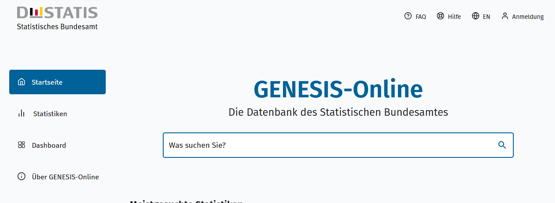
Geben Sie den Code
(z. B. 33111-0001) in das Suchfenster der Datenbank GENESIS-Online ein.
zur Inhaltsübersicht
Übersicht GENESIS-Online
Für den Bereich "Flächenerhebung nach Art der tatsächlichen Nutzung" sind in GENESIS-Online folgende Abrufmöglichkeiten gegeben:
Code | Inhalt | Zeitraum
33111-0001 | Bodenfläche (tatsächliche Nutzung): Deutschland, Stichtag (bis 31.12.2015), Nutzungsarten (AdV-Nutzungsartenverzeichnis 1991) | ab 31.12.1992 bis 31.12.2015
33111-0002 | Bodenfläche (tatsächliche Nutzung): Bundesländer, Stichtag (bis 31.12.2015), Nutzungsarten (AdV-Nutzungsartenverzeichnis 1991) | ab 31.12.1992 bis 31.12.2015
33111-0003 | Siedlungs- und Verkehrsfläche: Deutschland, Stichtag (bis 31.12.2015), Nutzungsarten (AdV-Nutzungsartenverzeichnis 1991) | ab 31.12.1992 bis 31.12.2015
33111-0004 | Siedlungs- und Verkehrsfläche: Bundesländer, Stichtag (bis 31.12.2015), Nutzungsarten (AdV-Nutzungsartenverzeichnis 1991) | ab 31.12.1992 bis 31.12.2015
33111-0005 | Bodenfläche (tatsächliche Nutzung): Deutschland, Stichtag (bis 31.12.2022), Nutzungsarten (AdV-Nutzungsartenkatalog 2009) | ab 31.12.2016 bis 31.12.2022
33111-0006 | Bodenfläche (tatsächliche Nutzung): Bundesländer, Stichtag (bis 31.12.2022), Nutzungsarten (AdV-Nutzungsartenkatalog 2009) | ab 31.12.2016 bis 31.12.2022
33111-0007 | Bodenfläche: Deutschland, Stichtag, Nutzungsarten (tatsächliche Nutzung) (AdV-TN 2023) | ab 31.12.2023
33111-0008 | Bodenfläche: Bundesländer, Stichtag, Nutzungsarten (tatsächliche Nutzung) (AdV-TN 2023) | ab 31.12.2023
Ende der Übersicht der GENESIS-Online-Tabellen.

